ЗП
2635394.86 | 451000 | 329550 | 733899.62 | 544890.56 | 456054.68 | 120000 | 0
зп май
 | Гульнара | Елена | Юлия | Дима | Аня | Нестор | Оля
 | 134200 | 74200 | 148799.62 | 63600 | 63600 | 30000
2026-05-02 |  |  |  |  |  | 15000
2026-05-07 |  | 20000
2026-05-06 | 50000
2026-05-09 | 30000
2026-05-11
2026-05-13 |  | 6200
2026-05-15 |  |  |  |  |  | 15000
2026-05-17 |  |  | 59519.848
Денис |  |  |  | 63600
2026-05-19 | 25700
2026-05-21
2026-05-23
2026-05-25 |  |  |  |  | 63600
2026-05-27 |  | 48000
2026-05-29 | 28500
2026-05-31 |  |  | 89279.772

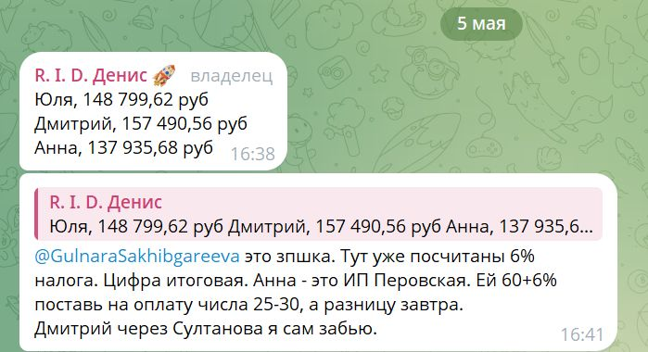
зп апрель
 | Гульнара | Елена | Юлия | Дима | Аня | Нестор
 | 84200 | 74200 | 266200 | 157490.56 | 137935.68 | 30000
2026-04-02 |  |  |  |  |  | 15000
2026-04-10 |  | 39000
2026-04-13 | 23000
2026-04-15 |  |  |  |  |  | 15000
2026-04-16 |  | 15200
2026-04-19 | 15700
2026-04-22 |  | 20000
2026-04-25 | 45500
2026-04-28 |  |  | 49000
2026-04-29 |  |  |  | 63600
2026-04-30 |  |  |  |  | 63600
2026-05-06 |  |  |  |  | 74335.68
вживую |  |  | 217200
Денис |  |  |  | 93890.56
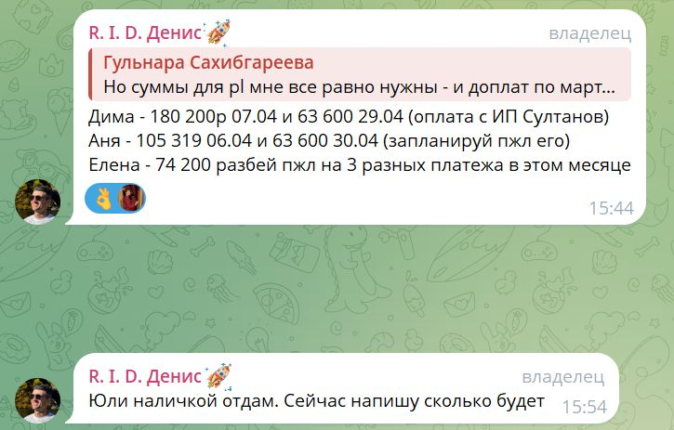
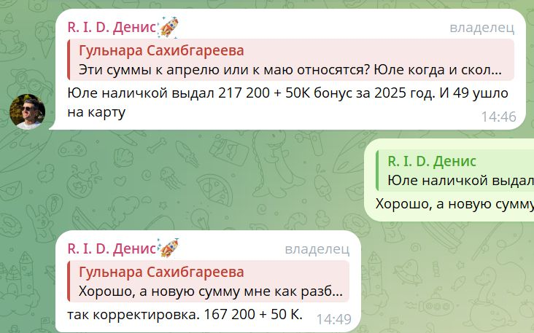
зп март
 | Гульнара | Елена | Юлия | Дима | Аня | Нестор
 | 84200 | 53000 | 106000 | 243800 | 168919 | 30000

2026-03-06
2026-03-10 |  | 24700
2026-03-13 | 18500
2026-03-16 |  | 20500
2026-03-18 |  |  |  | 63600 | 63600
2026-03-19 | 30000
2026-03-22 |  | 7800
2026-03-25 | 35700
2026-03-28 |  |  | 106000
2026-04-06 |  |  |  |  | 105319
2026-04-07 |  |  |  | 180200

зп февраль
 | Гульнара | Елена | Юлия | Дима | Аня | Нестор
 | 74200 | 68000 | 106000 | 80000 | 85600 | 30000

2026-02-06 |  | 24700
2026-02-11 | 18500
2026-02-16 |  | 20500
2026-02-17 |  |  |  | 40000 | 42800
2026-02-18 | 30000
2026-02-23 |  | 7800
2026-02-25 | 25700
2026-02-27 |  |  | 106000
2026-03-03 |  | 15000
2026-03-06 |  |  |  | 40000 | 42800

зп январь
 | Гульнара | Елена | Юлия
 | 74200 | 60150 | 106900
2026-01-15 | 18500
2026-01-16 |  | 10500
2026-01-18 |  | 20000
2026-01-19 | 30000
2026-01-21 |  | 15000
2026-01-23 |  | 14650
2026-01-25 | 25700
2026-01-27 |  |  | 69900
2026-01-30 |  |  | 37000

